Hoja1
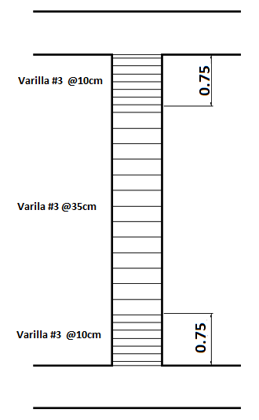
COLUMNAS
 | Diseño y Armado
 | Columna, Eje 2 y C

 | Seccción sin Chequear:
 | Sección original sin cambiar |  |  | 70X70 | cm
 | Con Distribución de |  |  | 8 Varillas #2

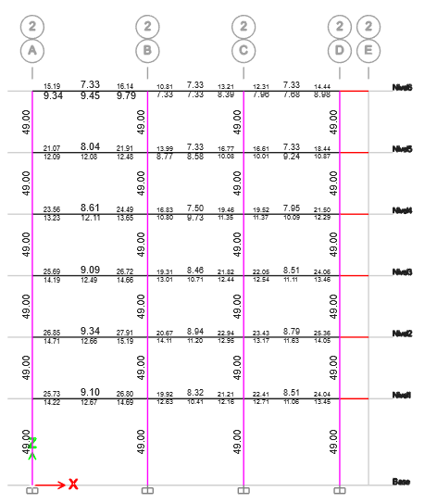

 | Columna, Eje 2 y C
 | Sección Chequeada
 | Seccion Modificada |  |  | 80X80 | cm
 | Con distribución de Varilla |  |  | 12 Varillas #8

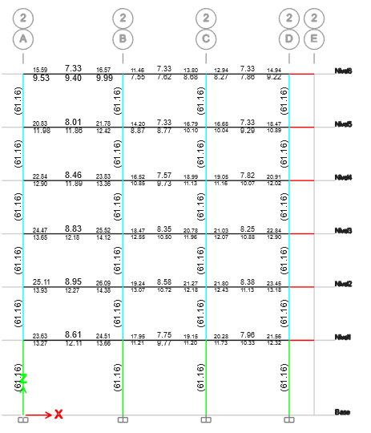

 | Columna, Eje 3 y D

 | Seccción sin Chequear:
 | Sección original sin cambiar |  |  | 70X70 | cm
 | Con Distribución de |  |  | 8 Varillas #2

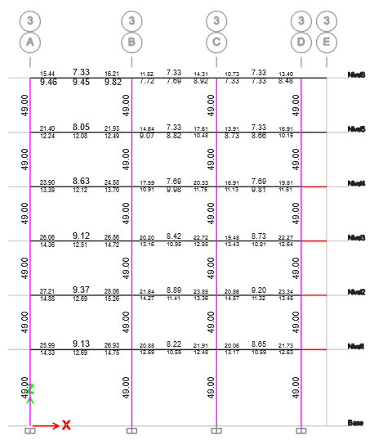

 | Columna, Eje 3 y D
 | Sección Chequeada
 | Seccion Modificada |  |  | 80X80 | cm
 | Con distribución de Varilla |  |  | 12 Varillas #8

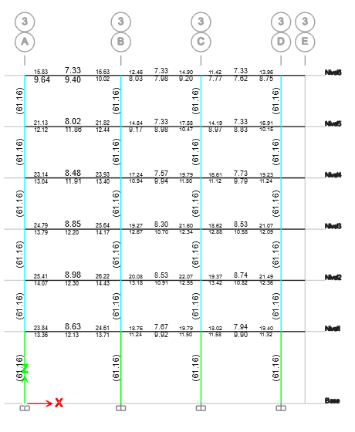

 |  | Plano detalles

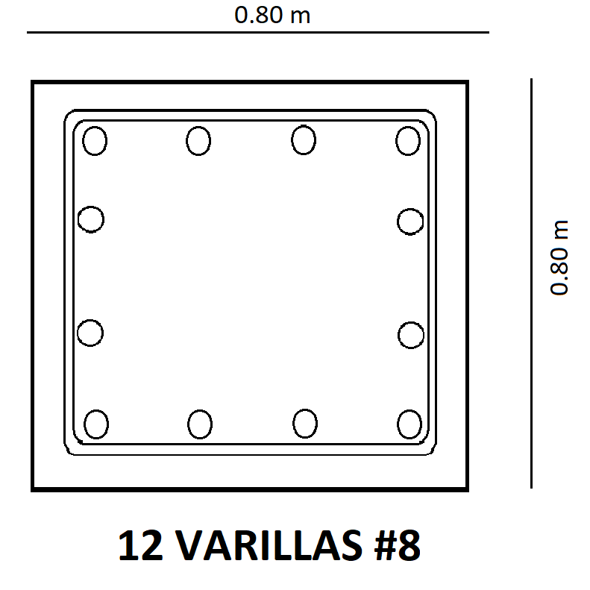

Cálculo de Longitudes y Separaciones para Confinamiento Estructural

 | Datos Columnas
 | Hx | 80 | cm
 | Hy | 80 | cm
 | Lu | 4.5 | m

 | Longitud de Confinamiento Io
 | L/u= | 4.5/6= | 75 cm
 | hx o hy = |  | 65 cm
 | 450mm |  | 45cm
 | Longitud de Confinamiento = |  |  | 75 cm

 | Separación de Area Confinada So
 | 8db= | 8(0.95) | 7.6 | 7cm
 | 200mm= |  |  | 20cm
 | hx/2 o hy/2 |  | 80/2 | 40cm
 | Separación Area Confinanda |  |  | 10cm

 | Separación de Area No Confinada S
 | 74/2: | 74/2 |  | 37cm
 | 600mm |  |  | 60cm
 | Separación Area sin confinar |  |  | 35cm

 |  | Plano detalles

